CENE


 |  |  |  | LWB
DIZEL MOTORI | RADNA ZAPREMINA | SNAGA KW/KS | MENJAČ | MVS | CENA BEZ PDV-a
New Doblo Combi 1.3 MJTD 16V 90 KS BASE | 1248 ccm | 66 / 90 | 5+R | 263.D1D.0 | 15,050 €
New Doblo Combi 1.6 MJTD 16V 105 KS BASE | 1598 ccm | 77 / 105 | 6+R | 263.D1E.0 | 16,450 €
*LWB (Long Wheel Base) - Dugo međuosovinsko rastojanje
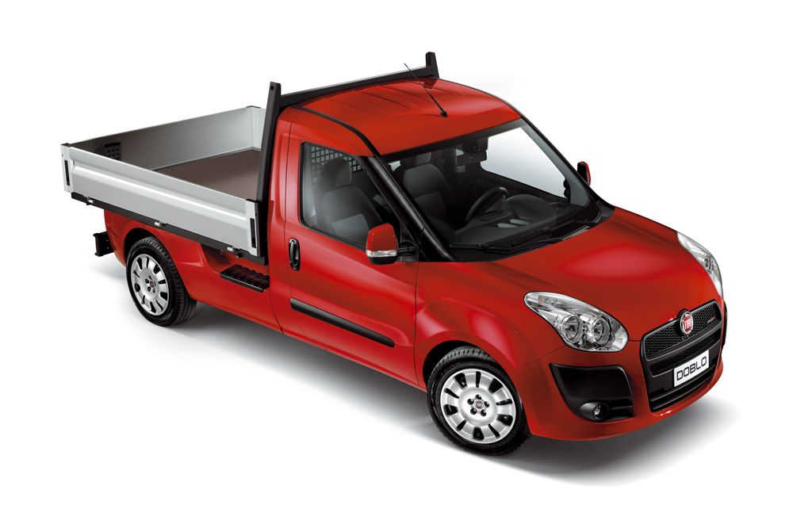

Kompanija ''FIAT AUTOMOBILI SRBIJA'' d.o.o. zadržava pravo izmene cena bez prethodne najave. Cene su iskazane u evrima, a plaćanje se vrši u dinarskoj
protivvrednosti po srednjem kursu Narodne banke Srbije na dan plaćanja.
PROIZVOĐAČ - PRODAVAC ZADRŽAVA PRAVO IZMENE OPREME I PERFORMANSI BEZ PRETHODNE NAJAVE.

